Расчет ДУ
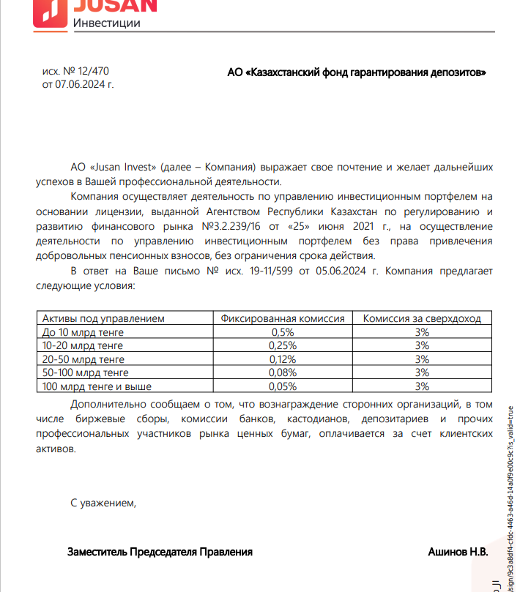
Средняя грязная | Сумма комиссий кроме ДУ | Месячная доля комиссии ДУ | Оплаченная комиссия ДУ за июнь | Фактическая комиссия за июнь (без корректировки) | Корректировка комиссии ДУ за июнь | Комиссия ДУ за июль | К оплате
31,948,716,361.9 | 947,557.40 | 3,194,871.64 | 3,230,878.62 | 3,230,876.56 | -2.06 | 3,194,457.39 | 3,194,455.33

